EDITO
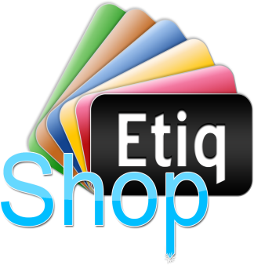
EtiqShop > EDITO Listes Pâtisserie - Viennoiserie 2013 |  |  |  |  |  | PATISSERIE - VIENNOISERIE
114 Avenue Yvon Dariès
84300 Cavaillon - FRANCE
Tél. 04.90.71.98.48
Fax. 04.90.71.87.88
Site Web : http://www.etiqshop.com E-mail : contact@etiqshop.com

Cher Client, EtiqShop met à votre disposition la présente Liste de TITRES pour vos PATISSERIES et VIENNOISERIES. Elle a été pensée pour faciliter au maximum votre sélection en choisissant directement les Titres que vous désirez.
Pour chaque Titre, pensez systématiquement à renseigner les Quantités dans les colonnes obligatoires (Kg ou Pce) ainsi que les mentions spéciales si nécessaire. Nous vous invitons à suivre les indications de l'exemple ci-dessous pour bien sélectionner vos titres.
Si le Titre que vous recherchez ne figure pas dans la liste, merci de le taper manuellement à la fin de liste dans une des lignes 'Libre" prévue à cet effet.
Pour toute question sur cette liste, n'hésitez pas à nous contacter directement par téléphone au 04.90.71.98.48 ou par e-mail contact@etiqshop.com
Bien cordialement, L'équipe EtiqShop.

Date :
Votre nom :
Votre enseigne :
Votre ville :
Votre code postal :
Pour faciliter la lecture de vos listes de Titres, nous acceptons uniquement le présent fichier excel fourni par EtiqShop comme support de communication. Les listes de Titres "libres" (sous word, manuscrites ou tout autre format) ne seront pas acceptées. Merci de votre compréhension.

Exemple de saisie sur la Liste Pâtisserie - Viennoiserie :
 |  |  | ↓Indiquer Qté"↓
Réf. | Titres Pâtisserie - Viennoiserie | Mention spéciale | Kg | Pce | Nombre Total étiq.
20 | Baba Aux Fruits | (6/8 Personnes) |  | 1 | 1
1.
Après avoir repéré le Titre souhaité, j'indique la Quantité d'étiquette souhaitée dans la colonne Kg ou Pce, ainsi que la mention spéciale si nécessaire

2.
Si je souhaite rajouter des titres que je ne trouve pas dans la liste, je les rajoute en fin de liste dans les cases "Libre", j'indique la Qté en kg ou Pce ainsi que la mention spéciale si nécessaire

Libre
Libre
Une fois votre liste complétée et cochée, merci de la joindre directement à votre commande sur notre site au moment de mettre vos articles dans le panier (via l'onglet "PERSONNALISATION" présent sur chaque fiche produit) ou bien de nous la renvoyer par email à contact@etiqshop.com

